상품제안서
[국산]우드그레인 클립보드 | 상품코드: F09145

 |  |  |  |  |  |  | 02-412-0044 | www.easy1.co.kr
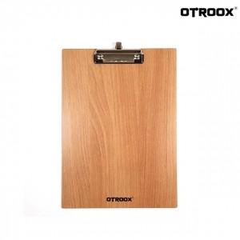

【상세/제작정보】 | .

【인쇄/포장옵션】 | 실크 / OPP(비닐)

【공급단가】 | 수량 | 500~ | 1,000~ | 2,000~ | 3,000~ | 5,000~
*VAT별도 | 단가 | 1,960원 | 1,890원 | 1,810원 | 1,740원 | 1,700원

【상품 URL】 | http://www.easy1.co.kr/src/goods_detail.php?gdno=9145

